问题
 |  | 课后小练习

任务：
 | 创建图表展示男女比例数据，完成效果见下图。
 | 请思考如何构建数据区域（数据区域可自由修改）、如何实现填充效果。

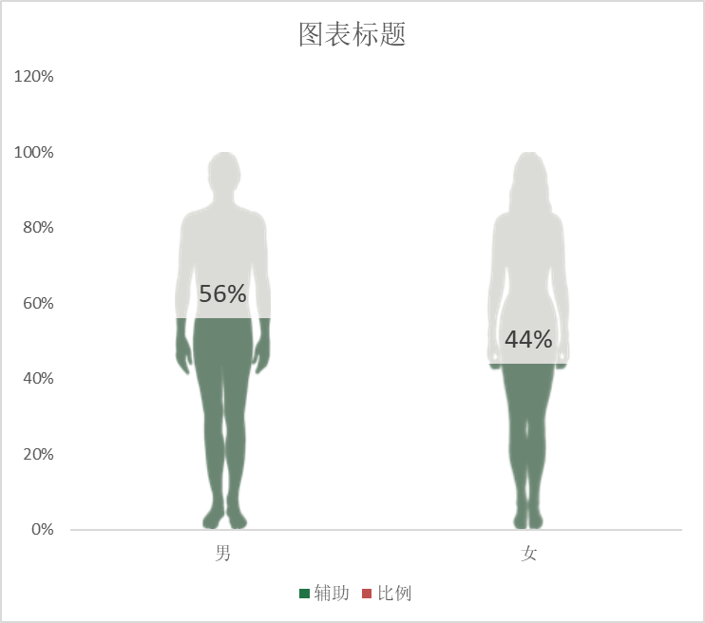
 |  | 男 | 女
 | 比例 | 56% | 44%

答案
 |  | 课后小练习

任务：
 | 创建图表展示男女比例数据，完成效果见下图。
 | 请思考如何构建数据区域（数据区域可自由修改）、如何实现填充效果。

 |  | 男 | 女
 | 辅助 | 100% | 100%
 | 比例 | 56% | 44%

